工业脚轮
中山市小榄镇福佑五金制品厂报价表
业务联系人:欧泳梅13794182337 电话/传真：0760-22288429 QQ：502259549 网站：http://shop1400745778029.1688.com 邮箱：892364087@qq.com
产品型号 | 描述 | 承重（KG） | 轮子直径 | 轮厚(MM) | 支架料厚 | 产品图片 | 方块尺寸（MM) | 孔距尺寸（MM) | 安装高度（MM) | 产品净重（克/个） | 单价 (元/只) | 外箱规格 | 装箱数量
CW153 | 3”固定工业平底橡胶轮 | 50 | 75MM | 23 | 1.5MM | 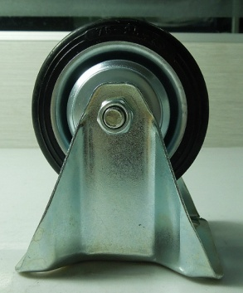 | 81*67 | 61*44 | 94 | 302 | 3.20 | 49*28*28CM | 80个
CW154 | 4”固定工业平底橡胶轮 | 70 | 100MM | 27 | 1.8MM |  | 102*82 | 80*60 | 124 | 587 | 4.80 | 48*26*28CM | 40个
CW155 | 5”固定工业平底橡胶轮 | 100 | 125MM | 33 | 1.8MM |  | 102*82 | 80*60 | 149 | 805.5 | 6.00 | 49*28*28CM | 30个
CW183 | 6”固定工业平底橡胶轮 | 145 | 160MM | 39 | 1.8MM |  | 135*105 | 105*75 | 188 | 1024 | 14.00 | 50*28*28CM | 20个
CW184 | 8”固定工业平底橡胶轮 | 185 | 200MM | 47 | 1.8MM |  | 135*105 | 105*75 | 240 | 2570 | 18.50 | 53*28*28CM | 10个
CW156 | 3”活动工业平底橡胶轮 | 50 | 75MM | 23 | 1.5MM | 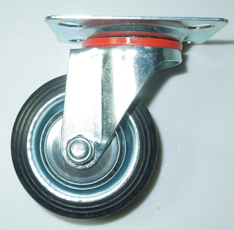 | 81*67 | 61*44 | 94 | 345 | 3.80 | 49*28*28CM | 80个
CW157 | 4”活动工业平底橡胶轮 | 70 | 100MM | 27 | 1.8MM |  | 102*82 | 80*60 | 124 | 689.5 | 5.80 | 48*26*28CM | 40个
CW158 | 5”活动工业平底橡胶轮 | 100 | 125MM | 33 | 2.0MM |  | 102*82 | 80*60 | 149 | 906.5 | 7.00 | 49*28*28CM | 30个
CW185 | 6”活动工业平底橡胶轮 | 145 | 160MM | 39 | 1.8MM |  | 135*105 | 105*75 | 188 | 1123.5 | 16.00 | 50*28*28CM | 20个
CW186 | 8”活动工业平底橡胶轮 | 185 | 200MM | 47 | 1.8MM |  | 135*105 | 105*75 | 240 | 2702 | 20.50 | 53*28*28CM | 10个
CW159 | 3”刹制工业平底橡胶轮 | 50 | 75MM | 23 | 2.0MM | 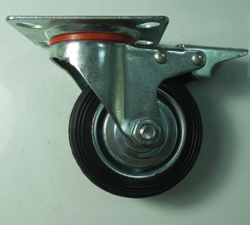 | 81*67 | 61*44 | 94 | 481.5 | 5.30 | 57*27*28CM | 80个
CW160 | 4”刹制工业平底橡胶轮 | 70 | 100MM | 27 | 2.0MM |  | 102*82 | 80*60 | 124 | 801.5 | 7.50 | 49*28*28CM | 40个
CW161 | 5”刹制工业平底橡胶轮 | 100 | 125MM | 33 | 2.0MM |  | 102*82 | 80*60 | 149 | 1007.5 | 8.70 | 57*27*28CM | 30个
CW187 | 6”刹制工业平底橡胶轮 | 145 | 160MM | 39 | 2.0MM |  | 135*105 | 105*75 | 188 | 1213 | 19.00 | 65*28*28CM | 20个
CW188 | 8”刹制工业平底橡胶轮 | 185 | 200MM | 47 | 2.5MM |  | 135*105 | 105*75 | 240 | 3010 | 23.50 | 73*28*28CM | 10个
CW153-1 | 3”丝杆活动工业橡胶轮 | 50 | 75MM | 23 | 1.5MM | 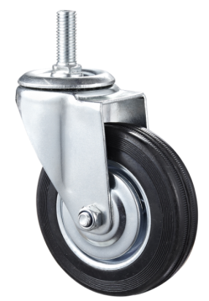 | 丝杆规格12*30 | --- | 94 | 345 | 3.80 | 49*28*28CM | 80个
CW154-1 | 4”丝杆活动工业橡胶轮 | 70 | 100MM | 27 | 1.8MM |  | 丝杆规格12*30 | --- | 124 | 689.5 | 5.80 | 48*26*28CM | 40个
CW155-1 | 5”丝杆活动工业橡胶轮 | 100 | 125MM | 33 | 2.0MM |  | 丝杆规格12*30 | --- | 149 | 906.5 | 7.00 | 49*28*28CM | 30个
CW183-1 | 6”丝杆活动工业橡胶轮 | 145 | 160MM | 39 | 2.0MM |  | 丝杆规格12*30 | --- | 188 | 1123.5 | 16.00 | 50*28*28CM | 20个
CW184-1 | 8”丝活工业橡胶轮 | 185 | 200MM | 47 | 2.5MM |  | 丝杆规格12*30 | --- | 240 | 2702 | 20.50 | 53*28*28CM | 10个
CW156-1 | 3”丝杆刹车工业橡胶轮 | 50 | 75MM | 23 | 2.0MM | 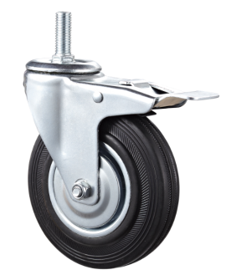 | 丝杆规格12*30 | --- | 94 | 481.5 | 5.30 | 57*27*28CM | 80个
CW157-1 | 4”丝杆刹车工业橡胶轮 | 70 | 100MM | 27 | 2.0MM |  | 丝杆规格12*30 | --- | 124 | 801.5 | 7.50 | 49*28*28CM | 40个
CW158-1 | 5”丝杆刹车工业橡胶轮 | 100 | 125MM | 33 | 2.0MM |  | 丝杆规格12*30 | --- | 149 | 1007.5 | 8.70 | 57*27*28CM | 30个
CW185-1 | 6”丝杆刹车工业橡胶轮 | 145 | 160MM | 39 | 2.0MM |  | 丝杆规格12*30 | --- | 188 | 1213 | 19.00 | 65*28*28CM | 20个
CW186-1 | 8”丝杆刹车工业橡胶轮 | 185 | 200MM | 47 | 2.5MM |  | 丝杆规格12*30 | --- | 240 | 3010 | 23.50 | 73*28*28CM | 10个
CW156-2 | 3”孔顶活动工业橡胶轮 | 50 | 75MM | 23 | 1.5MM | 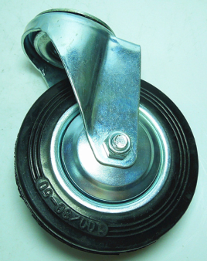 | --- | M10-M14 | 94 | 345 | 3.80 | 49*28*28CM | 80个
CW157-2 | 4”孔顶活动工业橡胶轮 | 70 | 100MM | 27 | 1.8MM |  | --- | M10-M14 | 124 | 689.5 | 5.80 | 48*26*28CM | 40个
CW158-2 | 5”孔顶活动工业橡胶轮 | 100 | 125MM | 33 | 2.0MM |  | --- | M10-M14 | 149 | 906.5 | 7.00 | 49*28*28CM | 30个
CW185-2 | 6”孔顶活动工业橡胶轮 | 145 | 160MM | 39 | 2.0MM |  | --- | M10-M14 | 188 | 1123.5 | 16.00 | 50*28*28CM | 20个
CW186-2 | 8”孔顶活动工业橡胶轮 | 185 | 200MM | 47 | 2.5MM |  | --- | M10-M14 | 240 | 2702 | 20.50 | 53*28*28CM | 10个
CW159-2 | 3”孔顶刹制工业橡胶轮 | 50 | 75MM | 23 | 2.0MM | 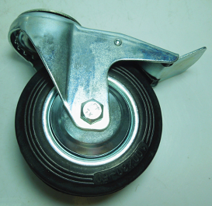 | --- | M10-M14 | 94 | 481.5 | 5.30 | 57*27*28CM | 80个
CW160-2 | 4”孔顶刹制工业橡胶轮 | 70 | 100MM | 27 | 2.0MM |  | --- | M10-M14 | 124 | 801.5 | 7.50 | 49*28*28CM | 40个
CW161-2 | 5”孔顶刹制工业橡胶轮 | 100 | 125MM | 33 | 2.0MM |  | --- | M10-M14 | 149 | 1007.5 | 8.70 | 57*27*28CM | 30个
CW187-2 | 6”孔顶刹制工业橡胶轮 | 145 | 160MM | 39 | 2.0MM |  | --- | M10-M14 | 188 | 1213 | 19.00 | 65*28*28CM | 20个
CW188-2 | 8”孔顶刹制工业橡胶轮 | 185 | 200MM | 47 | 2.5MM |  | --- | M10-M14 | 240 | 3010 | 23.50 | 73*28*28CM | 10个
备注：1、以上报价为不含税价，含税加10%，报价有效期：20天，起订量每款500个，如果订量小于500个的，价格加35%。
2、以上产品如有现货的，当天上午付款下午可以发货。如没有现货的，常规做货时间为1个星期。
3、以上包装为纸箱包装。
4、付款方式：付清货款后出货。
 | 2019-04-19

